Test Report
默认试验报告

项目名称 |  |  | 项目 1
用户名 |  |  | MTS
试验名称 |  |  | MTS EM 压缩试验-wayne
试验日期 |  |  | 2025/4/16 14:21:08

所有试验运行的图形曲线

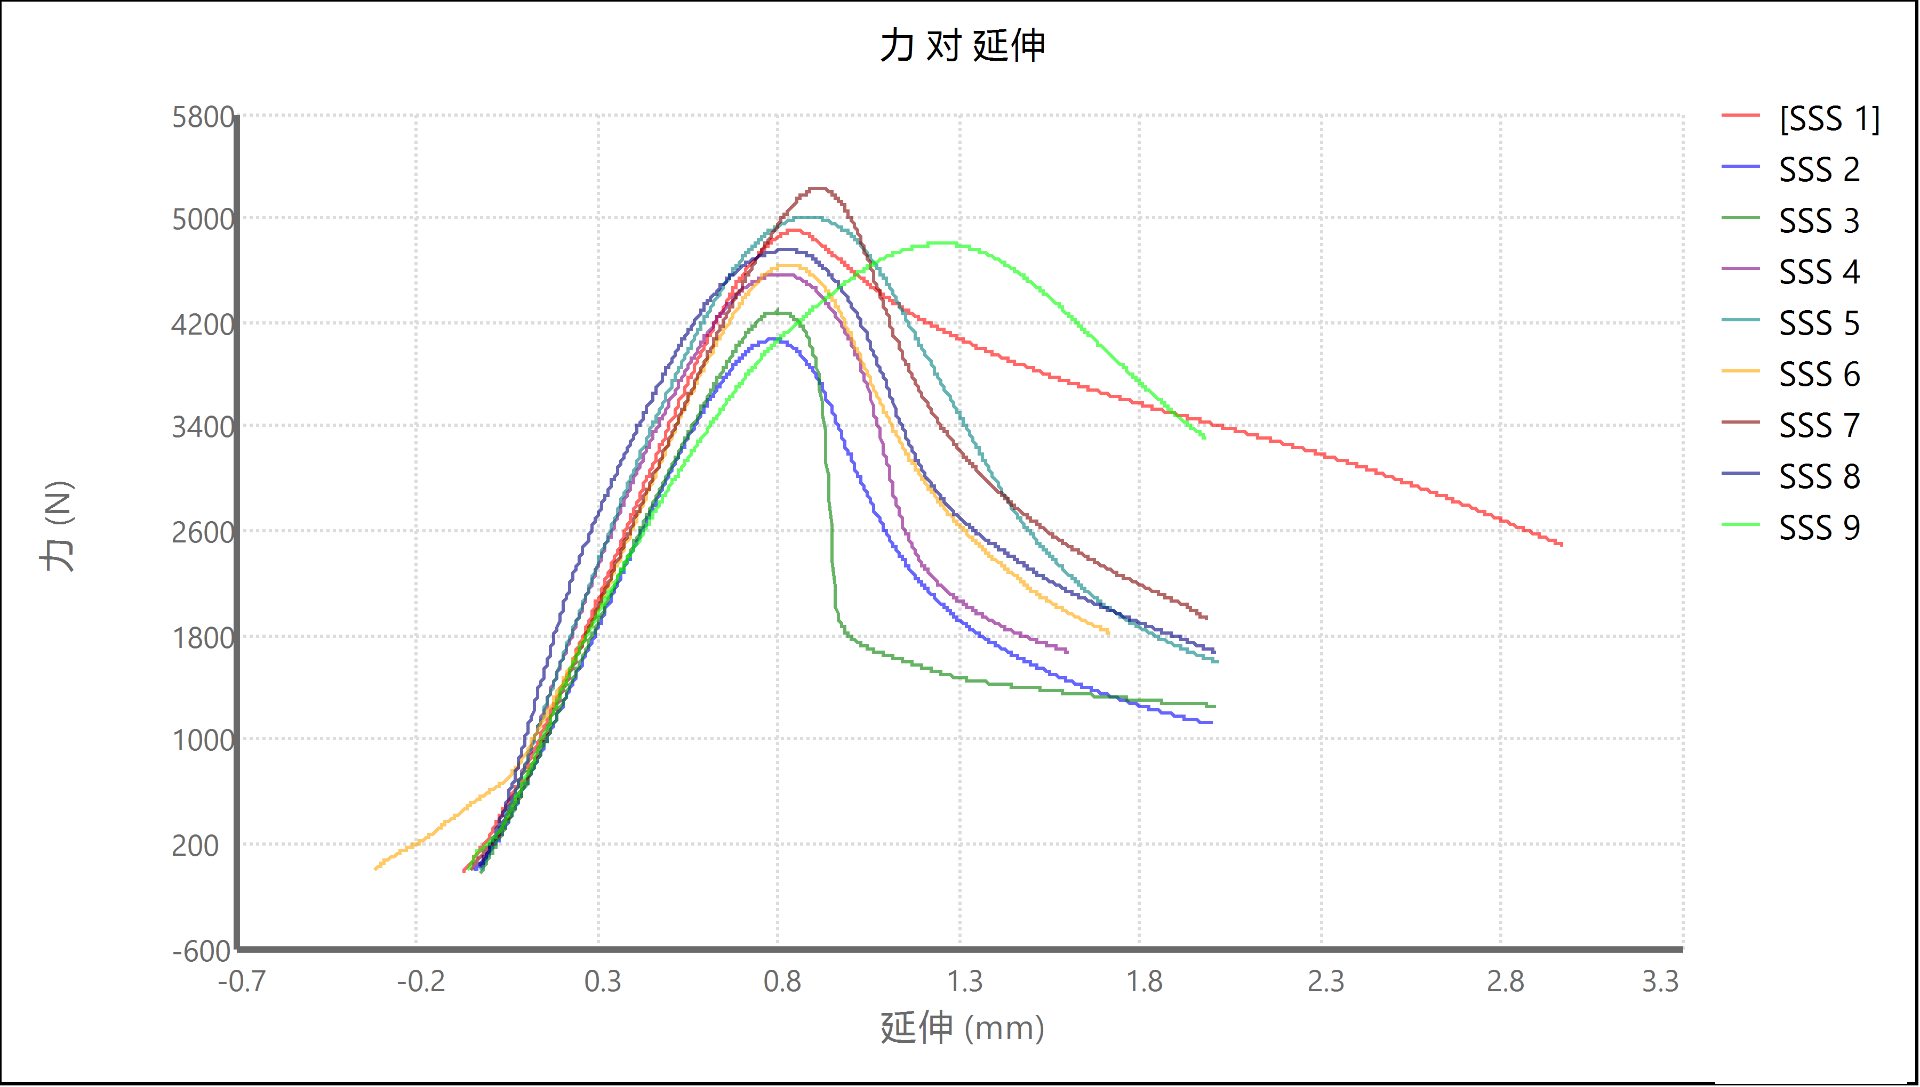

试验运行结果

名称 | 标记 | 注释 | 宽度 (mm) | 厚度 (mm) | 峰值载荷 (N) | 峰值应力 (MPa) | 试验运行结束原因
SSS 1 | 否 | 50 | 50.000 | 3.600 | 4904.199 | 27.2 | 程序已结束
SSS 2 | 否 | F-C | 70.000 | 3.600 | 4068.101 | 16.1 | 程序已结束
SSS 3 | 否 | F-D | 70.000 | 3.600 | 4279.858 | 17.0 | 程序已结束
SSS 4 | 否 | F-K | 70.000 | 3.600 | 4569.703 | 18.1 | 程序已结束
SSS 5 | 否 | F-M | 70.000 | 3.600 | 5006.593 | 19.9 | 程序已结束
SSS 6 | 否 | Z-C | 70.000 | 3.600 | 4642.775 | 18.4 | 程序已结束
SSS 7 | 否 | Z-D | 70.000 | 3.600 | 5225.612 | 20.7 | 程序已结束
SSS 8 | 否 | Z-K | 70.000 | 3.600 | 4754.447 | 18.9 | 程序已结束
SSS 9 | 否 | Z-M | 70.000 | 3.600 | 4801.573 | 19.1 | 程序已结束
 | 均值 |  | 67.778 | 3.600 | 4694.762 | 19.5
 | 标准偏差 |  | 6.667 | 0.000 | 357.258 | 3.2

试验运行注释

试验件 | 标记 | 试验件注释
SSS 1 | 否
SSS 2 | 否
SSS 3 | 否
SSS 4 | 否
SSS 5 | 否
SSS 6 | 否
SSS 7 | 否
SSS 8 | 否
SSS 9 | 否

试验结果

试验件 | 标记 | 屈服段长度 (%) | 应力上限 (N/mm²) | 载荷终点 (N) | 应变点 06 (mm/mm) | 信息 2 | 应变点 1 的弦向模量 (mm/mm) | 信息 10
SSS 1 | 否 | 2.0 | 207 | 4448 | 0.050 |  | 0.020
SSS 2 | 否 | 2.0 | 207 | 4448 | 0.050 |  | 0.020
SSS 3 | 否 | 2.0 | 207 | 4448 | 0.050 |  | 0.020
SSS 4 | 否 | 2.0 | 207 | 4448 | 0.050 |  | 0.020
SSS 5 | 否 | 2.0 | 207 | 4448 | 0.050 |  | 0.020
SSS 6 | 否 | 2.0 | 207 | 4448 | 0.050 |  | 0.020
SSS 7 | 否 | 2.0 | 207 | 4448 | 0.050 |  | 0.020
SSS 8 | 否 | 2.0 | 207 | 4448 | 0.050 |  | 0.020
SSS 9 | 否 | 2.0 | 207 | 4448 | 0.050 |  | 0.020

试验件 | 信息 3 | 载荷上限 (N) | 信息 7 | 割线模量伸长点 1 (mm) | 标题 1 | 信息 9 | 时间限定值 (sec) | 信息 6
SSS 1 |  | 22241 |  | 0.254 |  |  | 10000
SSS 2 |  | 22241 |  | 0.254 |  |  | 10000
SSS 3 |  | 22241 |  | 0.254 |  |  | 10000
SSS 4 |  | 22241 |  | 0.254 |  |  | 10000
SSS 5 |  | 22241 |  | 0.254 |  |  | 10000
SSS 6 |  | 22241 |  | 0.254 |  |  | 10000
SSS 7 |  | 22241 |  | 0.254 |  |  | 10000
SSS 8 |  | 22241 |  | 0.254 |  |  | 10000
SSS 9 |  | 22241 |  | 0.254 |  |  | 10000

试验件 | 应变上限 (mm/mm) | 应变点 2 的弦向模量 (mm/mm) | 伸长点 1 的弦向模量 (mm) | 应变点 03 (mm/mm) | 信息 5 | 试验 ID | 试验速率 (mm/min) | 割线模量应变点 2 (mm/mm)
SSS 1 | 10 | 0.050 | 0.254 | 0.050 |  |  | 2.00 | 0.050
SSS 2 | 10 | 0.050 | 0.254 | 0.050 |  |  | 2.00 | 0.050
SSS 3 | 10 | 0.050 | 0.254 | 0.050 |  |  | 2.00 | 0.050
SSS 4 | 10 | 0.050 | 0.254 | 0.050 |  |  | 2.00 | 0.050
SSS 5 | 10 | 0.050 | 0.254 | 0.050 |  |  | 2.00 | 0.050
SSS 6 | 10 | 0.050 | 0.254 | 0.050 |  |  | 2.00 | 0.050
SSS 7 | 10 | 0.050 | 0.254 | 0.050 |  |  | 2.00 | 0.050
SSS 8 | 10 | 0.050 | 0.254 | 0.050 |  |  | 2.00 | 0.050
SSS 9 | 10 | 0.050 | 0.254 | 0.050 |  |  | 2.00 | 0.050

试验件 | 应变点 05 (mm/mm) | 应变终点 (mm/mm) | 标题 3 | 信息 8 | 破坏阈值 (N) | 信息 1 | 信息 4 | 应变点 01 (mm/mm)
SSS 1 | 0.050 | 0.050 |  |  | 2.240 |  |  | 0.050
SSS 2 | 0.050 | 0.050 |  |  | 2.240 |  |  | 0.050
SSS 3 | 0.050 | 0.050 |  |  | 2.240 |  |  | 0.050
SSS 4 | 0.050 | 0.050 |  |  | 2.240 |  |  | 0.050
SSS 5 | 0.050 | 0.050 |  |  | 2.240 |  |  | 0.050
SSS 6 | 0.050 | 0.050 |  |  | 2.240 |  |  | 0.050
SSS 7 | 0.050 | 0.050 |  |  | 2.240 |  |  | 0.050
SSS 8 | 0.050 | 0.050 |  |  | 2.240 |  |  | 0.050
SSS 9 | 0.050 | 0.050 |  |  | 2.240 |  |  | 0.050

试验件 | 压盘间距 (mm) | 屈服偏移 (mm/mm) | 预载 (N) | 斜率段长度 (%) | 外环采样频率 (Hz) | 应变下限 (mm/mm) | 应变点 07 (mm/mm) | 割线模量应变点 1 (mm/mm)
SSS 1 | 40.800 | 0.002 | 44.482 | 20.000 | 100 | -10 | 0.050 | 0.050
SSS 2 | 40.800 | 0.002 | 44.482 | 20.000 | 100 | -10 | 0.050 | 0.050
SSS 3 | 40.800 | 0.002 | 44.482 | 20.000 | 100 | -10 | 0.050 | 0.050
SSS 4 | 40.800 | 0.002 | 44.482 | 20.000 | 100 | -10 | 0.050 | 0.050
SSS 5 | 40.800 | 0.002 | 44.482 | 20.000 | 100 | -10 | 0.050 | 0.050
SSS 6 | 40.800 | 0.002 | 44.482 | 20.000 | 100 | -10 | 0.050 | 0.050
SSS 7 | 40.800 | 0.002 | 44.482 | 20.000 | 100 | -10 | 0.050 | 0.050
SSS 8 | 40.800 | 0.002 | 44.482 | 20.000 | 100 | -10 | 0.050 | 0.050
SSS 9 | 40.800 | 0.002 | 44.482 | 20.000 | 100 | -10 | 0.050 | 0.050

试验件 | 延伸下限 (mm) | 破坏标记伸长 (mm) | 载荷下限 (N) | 破坏下降 (%) | 备忘录 | 应力下限 (N/mm²) | 破坏灵敏度 (%) | 数据采集频率 (Hz)
SSS 1 | -508 | 2.540 | -4448 | 50.0 |  | -207 | 90 | 10.0
SSS 2 | -508 | 2.540 | -4448 | 50.0 |  | -207 | 90 | 10.0
SSS 3 | -508 | 2.540 | -4448 | 50.0 |  | -207 | 90 | 10.0
SSS 4 | -508 | 2.540 | -4448 | 50.0 |  | -207 | 90 | 10.0
SSS 5 | -508 | 2.540 | -4448 | 50.0 |  | -207 | 90 | 10.0
SSS 6 | -508 | 2.540 | -4448 | 50.0 |  | -207 | 90 | 10.0
SSS 7 | -508 | 2.540 | -4448 | 50.0 |  | -207 | 90 | 10.0
SSS 8 | -508 | 2.540 | -4448 | 50.0 |  | -207 | 90 | 10.0
SSS 9 | -508 | 2.540 | -4448 | 50.0 |  | -207 | 90 | 10.0

试验件 | 屈服角度 (rad) | 预载速度 (mm/s) | 应变点 08 (mm/mm) | 间隙预载荷 (N) | 伸长点 2 的弦向模量 (mm) | 应变点 02 (mm/mm) | 应变点 04 (mm/mm) | 延伸上限 (mm)
SSS 1 | 0.000 | 0.042 | 0.050 | 0.445 | 12.700 | 0.050 | 0.050 | 508
SSS 2 | 0.000 | 0.042 | 0.050 | 0.445 | 12.700 | 0.050 | 0.050 | 508
SSS 3 | 0.000 | 0.042 | 0.050 | 0.445 | 12.700 | 0.050 | 0.050 | 508
SSS 4 | 0.000 | 0.042 | 0.050 | 0.445 | 12.700 | 0.050 | 0.050 | 508
SSS 5 | 0.000 | 0.042 | 0.050 | 0.445 | 12.700 | 0.050 | 0.050 | 508
SSS 6 | 0.000 | 0.042 | 0.050 | 0.445 | 12.700 | 0.050 | 0.050 | 508
SSS 7 | 0.000 | 0.042 | 0.050 | 0.445 | 12.700 | 0.050 | 0.050 | 508
SSS 8 | 0.000 | 0.042 | 0.050 | 0.445 | 12.700 | 0.050 | 0.050 | 508
SSS 9 | 0.000 | 0.042 | 0.050 | 0.445 | 12.700 | 0.050 | 0.050 | 508

试验件 | 标题 2
SSS 1
SSS 2
SSS 3
SSS 4
SSS 5
SSS 6
SSS 7
SSS 8
SSS 9

